РД КМ
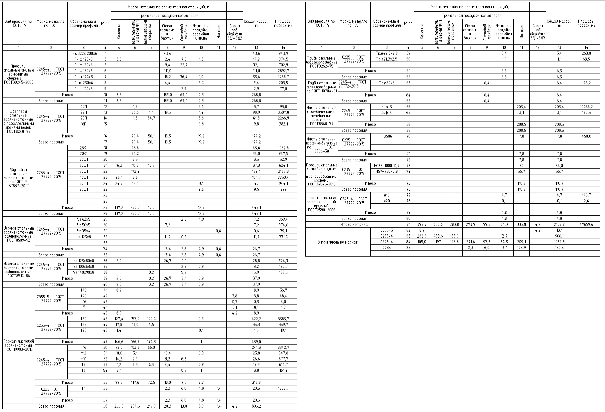
 |  |  |  |  |  |  |  |  |  |  |  |  |  | Bu□профuпя по ГОСТ, Т'::1 | Марка меmаппа по гост | Oi5o значенuе u размер профuпя | № пп | Масш меmаппа по зпеменmам консmрукцuО, m |  |  |  |  |  |  |  | Оi5щая масса, m | Ппощаоь поберх м2
Bu□профuпя по ГОСТ, Т'::J | Марка меmаппа по гост | Оi5означенuе u размер профuпя | № пп | Масса меmаппа по зпеменmам консmрукцuО, m |  |  |  |  |  |  |  | Оi5щая масса, m | Ппоща□ь поберх м2
 |  |  |  | Прuчапьная погр1,Jзочная гаперея |  |  |  |  |  |  |  |  |  |  |  |  |  | Прuчапьная погрузочная гаперея
 |  |  |  | Колонны | Балки перекрытий и фермы ФП1 | Балки и прогоны покрытия | Связи горизонт. и вертик. | Стеновой фахверк | Лестницы,площадки,огражден. и щиты | Настил | Опоры поа ooopyдofiaнuе ЗД1-Зд3 |  |  |  |  |  |  | Колонны | Балки перекрытий и фермы ФП1 | Балки и прогоны покрытия | Связи горизонт. и вертик. | Стеновой фахверк | Лестницы,площадки,огражден. и щиты | Настил | Опоры поа ooopydofiaнue ЗД1-Зд3
 |  |  |  |  |  |  |  |  |  |  |  |  |  |  | 2 | 3 | 4 | 5 | 6 | 7 | 8 | 9 | 10 | 11 | 12 | 13 | 14
 | 2 | 3 | 4 | 5 | 6 | 7 | 8 | 9 | 10 | 11 | 12 | 13 | 14
Профuпu сmапьные гн{dmые замкн{dmые сбарные ГОСТ30245-2003 | [245-4 гост 27772-2015 | Гн.□300х 200х6 | 1 |  |  |  | 43.6 |  |  |  |  | 43.6 | 943.9 | Труi5ы стальные боВогазопробоВные ГОСТ3262-75 | (235 гост 27772-2015 | Тр 042,3х2,8 | 59 |  |  |  |  |  | 5.4 |  |  | 5.4 | 263.0
 |  |  |  |  |  |  |  |  |  |  |  |  |  |  |  | Тр.021,3х2,5 | 60 |  |  |  |  |  | 1.1 |  |  | 1.1 | 63.5
 |  | Гн.□ 120х5 | 3 | 3.5 |  |  | 2.4 | 7.0 | 1.3 |  |  | 14.2 | 374.5
 |  | Гн □ 160х6 | 5 |  |  |  | 9.4 | 22.7 |  |  |  | 32.1 | 702.9
 |  | Гн.□ 180х5 | 6 |  |  |  | 111.0 |  |  |  |  | 111,О | 2892.7 |  | Итого |  | 61 |  |  |  |  |  | 6.5 |  |  | 6.5
 |  | Гн.□ 140х5 | 7 |  |  |  | 18.2 | 36.4 | 1.0 |  |  | 55.6 | 1458.7 | Всего профuпя |  |  | 62 |  |  |  |  |  | 6.5 |  |  | 6.5
 |  | Гн □ 250х6 | 8 |  |  |  | 4.4 |  | 5.0 |  |  | 9.4 | 203.5 | Труi5ы стальные злекmросбарные по гост 10704-91 | (245-4 гост 27772-2015 | Тр089х8 | 63 |  |  |  |  | 6.4 |  |  |  | 6.4 | 145.2
 |  | Гн.□ 100х5 | 9 |  |  |  |  | 2.9 |  |  |  | 2.9 | 77.0
 | Итого |  | 10 | 3.5 |  |  | 189,О | 69.0 | 7.3 |  |  | 268.8 |  |  | Итого |  | 64 |  |  |  |  | 6.4 |  |  |  | 6.4
Всего профuпя |  |  | 11 | 3.5 |  |  | 189,О | 69.0 | 7.3 |  |  | 268.8 |  | Всего профuля |  |  | 65 |  |  |  |  | 6.4 |  |  |  | 6.4
Шбеплеры сmапьные горячекоmанные с паралпельнымu гранямu полок ГОСТ8240-97 | [245-4 гост 27772-2015 | 40П | 12 |  | 1.3 |  |  |  | 2.4 |  |  | 3.7 | 93.8 | Лuсmы стальные с ромi5uческuм u чечебuчным рuфленuем ГОСТ8568-77 | (245 гост 27772-2015 | рuф. 5 | 66 |  |  |  |  |  |  | 205.4 |  | 205.4 | 10466.2
 |  | 22П | 13 |  | 76.6 | 1.4 | 19.5 |  | 1.4 |  |  | 98.9 | 3507.0 |  |  | рuф. 4 | 67 |  |  |  |  |  |  | 3.1 |  | 3.1 | 197.5
 |  | 20П | 14 |  | 1.5 | 54.7 |  |  | 5.6 |  |  | 61.8 | 2266.9
 |  | 16П | 15 |  |  |  |  |  | 9.8 |  |  | 9.8 | 382.1 |  | Итого |  | 68 |  |  |  |  |  |  | 208.5 |  | 208.5
 |  |  |  |  |  |  |  |  |  |  |  |  |  | Всего профuля |  |  | 69 |  |  |  |  |  |  | 208.5 |  | 208.5
 | Итого |  | 16 |  | 79.4 | 56.1 | 19.5 |  | 19.2 |  |  | 174.2
 |  |  |  |  |  |  |  |  |  |  |  |  |  | Лuсmы сmальнын просечно-быmяжные по гост 8706-58 | (235 гост 27772-2015 | ПВ506 | 70 |  |  |  |  |  |  | 7.8 |  | 7.8 | 450
Всего профuля |  |  | 17 |  | 79.4 | 56.1 | 19.5 |  | 19.2 |  |  | 174.2

дбуmабры стальные горячекаmанные по гост р 57837-2017 | [255-4 гост 27772-2015 | 25К1 | 18 |  | 45.6 |  |  |  |  |  |  | 45.6 | 1052.6
 |  | 20К1 | 19 |  | 34.0 |  |  |  |  |  |  | 34.0 | 947.5 |  | Иmосо |  | 71 |  |  |  |  |  |  | 7.8 |  | 7.8
 |  | 70Ш1 | 20 |  | 3.5 |  |  |  |  |  |  | 3.5 | 52.9 | Всего профuля |  |  | 72 |  |  |  |  |  |  | 7.8 |  | 7.8
 |  | 60Ш1 | 21 | 16.3 | 10.5 | 10.5 |  |  |  |  |  | 37.3 | 624.1 | Профuпu стальные лuсmобые гн1,1mые с mpaneuueбuoнымu 2офрамu ГОСТ24045-2016 | (235 гост 27772-2015 | НС35-1000-О,7 | 73 |  |  |  |  |  |  | 54 |  | 54.0
 |  | 50Ш1 | 22 |  | 172.4 |  |  |  |  |  |  | 172.4 | 3165.3 |  |  | Н57-750-О,8 | 74 |  |  |  |  |  |  | 56.7 |  | 56.7
 |  | 40Ш1 | 23 | 96.1 | 8.6 |  |  |  |  |  |  | 104.7 | 2250.4
 |  | 30Ш1 | 24 | 24.8 | 12.1 |  |  |  | 3.1 |  |  | 40 | 944.1 |  | Итого |  | 75 |  |  |  |  |  |  | 110.7 |  | 110.7
 |  |  |  |  |  |  |  |  |  |  |  |  |  | Всего профuля |  |  | 76 |  |  |  |  |  |  | 110.7 |  | 110.7
 |  | 20Ш1 | 22 |  |  |  |  |  | 9.6 |  |  | 9.6 | 299
 |  |  | 25 |  |  |  |  |  |  |  |  |  |  | Прокат сmапьно_О горячекаmанныu кругпыО ГОСТ2590-2006 | (245-4 гост 27772-2015 | 016 | 77 |  |  |  |  |  | 4.7 |  |  | 4.7 | 149.7
 |  |  |  |  |  |  |  |  |  |  |  |  |  |  |  | 020 | 78 |  |  |  |  |  | 0.1 |  |  | О,1 | 2.6
 |  |  | 26

 | Итого |  | 27 | 137.2 | 286.7 | 10.5 |  |  | 12.7 |  |  | 447.1
 |  |  |  |  |  |  |  |  |  |  |  |  |  |  | Итого |  | 79 |  |  |  |  |  | 4.8 |  |  | 4.8
Всего профuля |  |  | 28 | 137.2 | 286.7 | 10.5 |  |  | 12.7 |  |  | 447.1
 |  |  |  |  |  |  |  |  |  |  |  |  |  | Всего профuля |  |  | 80 |  |  |  |  |  | 4.8 |  |  | 4.8
'::lголкu сmапьные горячекаmанные рабнопопочные ГОСТ8509-93 | [245-4 гост 27772-2015 | '::lг.63х5 | 29 |  |  |  |  | 2.3 | 4.9 |  |  | 7.2 | 369.4
 |  |  |  |  |  |  |  |  |  |  |  |  |  | Итого меmаппа |  |  | 81 | 397.7 | 650.6 | 283.8 | 273.9 | 99.3 | 64.3 | 335.0 | 4.2 | 2108.8 | 47659.6
 |  | 1:Jг.50х5 | 30 |  |  |  | 7.2 |  |  |  |  | 7.2 | 374.6
 |  |  |  |  |  |  |  |  |  |  |  |  |  | В mом чuспе по маркам |  | (355-5 | 82 | 8.9 |  |  |  |  |  |  | 4.2 | 13.1
 |  | '::lг.35х4 | 31 |  |  |  |  |  |  | 0.6 |  | 0.6 | 39.1
 |  |  |  |  |  |  |  |  |  |  |  |  |  |  |  | (255-4 | 83 | 283.8 | 453.6 | 155.0 |  |  | 13.7 |  |  | 906.1
 |  | 1:Jг.125х8 | 32 |  |  |  | 11.2 | 0.5 |  |  |  | 11.7 | 371.0
 |  |  |  |  |  |  |  |  |  |  |  |  |  |  |  | [245-4 | 84 | 105.0 | 197 | 128.8 | 271.6 | 93.3 | 34.5 | 209.1 |  | 1039.3
 |  |  | 33
 |  |  |  |  |  |  |  |  |  |  |  |  |  |  |  | 235 | 85 |  |  |  | 2.3 | 6.0 | 16.1 | 125.9 |  | 150.3
 | Итого |  | 34 |  |  |  | 18.4 | 2.8 | 4.9 | 0.6 |  | 26.7

Всего профuпя |  |  | 35 |  |  |  | 18.4 | 2.8 | 4.9 | 0.6 |  | 26.7

'::lголкu сmапьные горячекоmанные рабнопопочные ГОСТ8510-86 | [245-4 гост 27772-2015 | 1:Jг.125х80х8 | 36 | 2.0 |  |  | 26.7 | 0.1 |  |  |  | 28.8 | 924.3
 |  | '::lг.100х63х8 | 37 |  |  |  |  | 2.3 | 0.9 |  |  | 3.2 | 190.7
 |  | 1:Jг.140х90х8 | 38 |  |  | 0.2 |  | 5.7 |  |  |  | 5.9 | 188.5
 | Итого |  | 39 | 2.0 |  | 0.2 | 26.7 | 8.1 | 0.9 |  |  | 37.9
Всего профuля |  |  | 40 | 2.0 |  | 0.2 | 26.7 | 8.1 | 0.9 |  |  | 37.9
Прокат лuсmобоО горячекаmаныО ГОСТ19903-2015 | [355-5 гост 27772-2015 | t40 | 41 | 8.9 |  |  |  |  |  |  |  | 8.9 | 56.7
 |  | t20 | 42 |  |  |  |  |  |  |  | 3.8 | 3.8 | 48.4
 |  | t16 | 43 |  |  |  |  |  |  |  | 0.3 | 0.3 | 4.8
 |  | t25 | 44 |  |  |  |  |  |  |  | 0.1 | О,1 | 1.0
 | Итого |  | 45 | 8.9 |  |  |  |  |  |  | 4.2 | 8.9
 | [255-4 гост 27772-2015 | t30 | 46 | 127.4 | 153.9 | 140.0 |  |  | 0.9 |  |  | 422.2 | 3585.7
 |  | t25 | 47 | 17.8 | 13.0 | 4.5 |  |  |  |  |  | 35.3 | 359.7
 |  | t20 | 48 | 1.4 |  |  |  |  | 0.1 |  |  | 1.5 | 19.1

 | Итого |  | 49 | 146.6 | 166.9 | 144.5 |  |  |  |  |  | 459.0
 | [245-4 гост 27772-2015 | t16 | 50 | 72.0 | 103.3 | 66.0 |  |  |  |  |  | 241.3 | 3842.7
 |  | t12 | 51 | 10.0 | 5.1 |  | 10.4 |  | 0.3 |  |  | 25.8 | 547.8
 |  | t10 | 52 | 14.2 | 2.9 |  | 3.2 | 6.3 |  |  |  | 26.6 | 677.7
 |  | t8 | 53 | 1.2 | 6.3 | 6.5 | 4.4 |  | 0.9 |  |  | 19.3 | 614.7
 |  | t6 | 54 | 2.1 |  |  |  | 0.7 | 1 |  |  | 3.8 | 161.4

 | Итого |  | 55 | 99.5 | 117.6 | 72.5 | 18.0 | 7.0 | 2.2 |  |  | 316.8
 | [235 гост 27772-2015 | t4 | 56 |  |  |  | 2.3 | 6.0 | 4.8 | 7.4 |  | 20.5 | 1305.7

 | Итого |  | 57 |  |  |  | 2.3 | 6.0 | 4.8 | 7.4 |  | 20.5
Всего профuля |  |  | 58 | 255.0 | 284.5 | 217.0 | 20.3 | 13.0 | 8.0 | 7.4 | 4.2 | 805.2

